Gráfico 1
Gráfico 1. Proyecciones de crecimiento de Estados unidos
2023-2025
(Variación porcentual anual del PIB real)

Fuente: FMI, Perspectivas de la economía mundial, abril 2024.
Nota: e=estimada; p= proyectada

 |  | Tasas de Crecimiento de Estados Unidos

 |  | 2023e | 2024p | 2025p
 | Estados Unidos | 2.5 | 2.7 | 1.9

Gráfico 2
Gráfico 2. Proyecciones de crecimiento de la Zona Euro
2023-2025
(Variación porcentual anual del PIB real)

Fuente: FMI, Perspectivas de la economía mundial, abril 2024.
Nota: e=estimada; p= proyectada

 |  | Tasas de Crecimiento de Estados Unidos

 |  | 2023e | 2024p | 2025p
 | Zona Euro | 0.4 | 0.8 | 1.5
 | Alemania | -0.3 | 0.2 | 1.3
 | Francia | 0.9 | 0.7 | 1.4
 | Italia | 0.9 | 0.7 | 1.4
 | España | 2.5 | 1.9 | 2.1

Gráfico 3
Gráfico 3. Proyecciones de crecimiento de China
2023-2025
(Variación porcentual anual del PIB real)

Fuente: FMI, Perspectivas de la economía mundial, abril 2024.
Nota: e=estimada; p= proyectada

 |  | Tasas de Crecimiento de China

 |  | 2023e | 2024p | 2025p
 | China | 5.2 | 4.6 | 4.1

Gráfico 4
Gráfico 4. América Latina y el Caribe: tasa de crecimiento del PIB
2023-2024
(En porcentajes)

Fuente: CEPAL. Balance Preliminar de las Economías de América Latina y el Caribe, 2023 (dic. 2023)
Nota: e=Estimada; p=proyectada.

Tabla XX: América Latina y el Caribe y subregiones: proyección y estimación de tasas de crecimiento del PIB, 2023-2024
(En porcentajes)

País | 2023e | 2024p
América Latina y el Caribe | 2.2 | 1.9
Centroamérica y México | 5.5 | 2.7
Caribe (sin incluir Guyana) | 3.4 | 2.6
América del Sur | 1.5 | 1.4
Fuente: CEPAL. Balance Preliminar de las Economías de América Latina y el Caribe, 2023 (dic. 2023)

Gráfico 5
Gráfico 5. América Latina y el Caribe (33 países): tasa de crecimiento del PIB proyectada, 2024
(En porcentajes)

Fuente: CEPAL. Balance Preliminar de las Economías de América Latina y el Caribe, 2023 (dic. 2023)

País | Proyectado
Guyana | 28.9
Antigua y Barbuda | 8.2
San Vicente y las Granadinas | 5.5
Santa Lucía | 4.5
Panamá | 4.2
República Dominicana | 4.1
Venezuela (Rep. Bol. de) | 4.0
Costa Rica | 3.8
Paraguay | 3.8
Belice | 3.6
Granada | 3.6
Saint Kitts y Nevis | 3.6
Honduras | 3.5
Dominica | 3.4
Guatemala | 3.4
Barbados | 3.2
Uruguay | 3.2
Suriname | 3.0
Nicaragua | 2.9
México | 2.7
Perú | 2.4
Trinidad y Tabago | 2.4
Bahamas | 2.0
Bolivia (Est. Plur. de) | 2.0
Ecuador | 2.0
El Salvador | 2.0
América Latina y el Caribe | 1.9
Chile | 1.9
Jamaica | 1.9
Colombia | 1.7
Brasil | 1.6
Cuba | 1.4
Haití | 1.0
Argentina | -1.0
Fuente: CEPAL. Balance Preliminar de las Economías de América Latina y el Caribe, 2023 (dic. 2023)

Gráfico 6
 | Gráfico 6. Evolución Mensual de los Precios del Petróleo
 | 2023-2024
 | (US$ por barril)

 |  |  |  |  |  |  |  |  |  |  |  |  |  |  |  |  |  |  |  | Noviembre | Diciembre
 |  |  |  |  |  |  |  |  |  |  |  |  |  |  |  |  |  |  |  | -13.6% | 1.8%
 |  |  |  |  |  |  |  |  |  |  |  |  |  |  |  |  |  |  |  | -8.5% | -11.1%

 | Fuente: U.S. Energy Information Administration (EIA).

 | Producto | Jan-23 | Feb-23 | Mar-23 | Apr-23 | May-23 | Jun-23 | Jul-23 | Aug-23 | Sep-23 | Oct-23 | Nov-23 | Dec-23 | Jan-24 | Feb-24 | Mar-24 | Apr-24 | May-24 | Jun-24
 | WTI | 78.12 | 76.83 | 73.28 | 79.45 | 71.58 | 70.25 | 76.07 | 81.39 | 89.43 | 85.64 | 77.69 | 71.90 | 74.15 | 77.25 | 81.28 | 85.35 | 80.12 | 82.69
 | BRENT | 82.50 | 82.59 | 78.43 | 84.64 | 75.47 | 74.84 | 80.11 | 86.15 | 93.72 | 90.60 | 82.94 | 77.63 | 80.12 | 83.48 | 85.41 | 89.94 | 81.75 | 82.25

 | Dec-22 | 76.44 |  | 80.92
 |  | WTI | % | BRENT | %
 | Jan-23 | 78.12 | 2.2% | 82.50 | 2.0%
 | Feb-23 | 76.83 | -1.7% | 82.59 | 0.1%
 | Mar-23 | 73.28 | -4.6% | 78.43 | -5.0%
 | Apr-23 | 79.45 | 8.4% | 84.64 | 7.9%
 | May-23 | 71.58 | -9.9% | 75.47 | -10.8%
 | Jun-23 | 70.25 | -1.9% | 74.84 | -0.8%
 | Jul-23 | 76.07 | 8.3% | 80.11 | 7.0%
 | Aug-23 | 81.39 | 7.0% | 86.15 | 7.5%
 | Sep-23 | 89.43 | 9.9% | 93.72 | 8.8%
 | Oct-23 | 85.64 | -4.2% | 90.60 | -3.3%
 | Nov-23 | 77.69 | -9.3% | 82.94 | -8.5%
 | Dec-23 | 71.90 | -7.5% | 77.63 | -6.4%
 | Jan-24 | 74.15 | 3.1% | 80.12 | 3.2%
 | Feb-24 | 77.25 | 4.2% | 83.48 | 4.2%
 | Mar-24 | 81.28 | 5.2% | 85.41 | 2.3%
 | Cushing, OK WTI Spot Price FOB (Dollars per Barrel)
 | Europe Brent Spot Price FOB (Dollars per Barrel)

 | Jan-22 | Feb-22 | Mar-22 | Apr-22 | May-22 | Jun-22 | Jul-22 | Aug-22 | Sep-22 | Oct-22 | Nov-22 | Dec-22
BRENT | 86.51 | 97.13 | 117.25 | 104.58 | 113.34 | 122.71 | 111.93 | 100.45 | 89.76 | 93.33 | 91.42 | 80.92

Gráfico 7
Tabla 7. Evolución mensual de los precios promedios del oro
Enero 2023-junio 2024
(En dólares estadounidenses por onza troy fina, subasta de la tarde (PM))

Fuente: London Bullion Market Association (LBMA).

 | Jan-23 | Feb-23 | Mar-23 | Apr-23 | May-23 | Jun-23 | Jul-23 | Aug-23 | Sep-23 | Oct-23 | Nov-23 | Dec-23 | Jan-24 | Feb-24 | Mar-24 | Apr-24 | May-24 | Jun-24
 | 1,898.63 | 1,854.54 | 1,912.73 | 2,000.42 | 1,990.22 | 1,942.90 | 1,948.85 | 1,920.02 | 1,916.96 | 1,913.04 | 1,985.27 | 2,029.29 | 2,034.04 | 2,023.24 | 2,158.01 | 2,335.49 | 2,352.14 | 2,326.33

Gráfico 8
 |  | MINISTERIO DE HACIENDA
 |  | DIRECCIÓN GENERAL DE PRESUPUESTO
 |  | DIRECCIÓN DE ESTUDIOS ECONÓMICOS Y SEGUIMIENTO FINANCIERO

 |  |  | Gráfico 8. Crecimiento Interranual del Producto Interno Bruto (PIB)
 |  |  | 2019-2023
 |  |  | Valores en Porcentaje (%)
PIB Real T1 2020-2024
T1- 2019 | 5.7
T1-2020 | 0.0
T1- 2021 | 3.1
T1- 2022 | 6.1
T1- 2023 | 1.4
T1- 2024* | 4.1

Gráfico 9
 |  |  |  | MINISTERIO DE HACIENDA
 |  |  |  | DIRECCIÓN GENERAL DE PRESUPUESTO
 |  |  |  | DIRECCIÓN DE ESTUDIOS ECONÓMICOS Y SEGUIMIENTO FINANCIERO

 |  |  |  |  |  | Gráfico 9. Evolución Mensual de las Reservas Internacionales Brutas y en meses de Importación
 |  |  |  |  |  | Enero – mayo 2024
 |  |  |  |  |  | Valores en US$ millones
 | RESERVAS INTERNACIONALES
ENERO | 14,371.3
FEBRERO | 14,169.6
MARZO | 13,813.5
ABRIL | 13,798.5
MAYO | 13,937.5

 |  |  |  |  | Fuente: Banco Central de la República Dominicana.

Año | 2023 |  |  |  | Año
Meses | ACTIVOS | RESERVAS |  |  | Meses | RESERVAS INTERNACIONALES
 | BRUTOS | BRUTAS 1/ | NETAS 2/
ENERO | 14,987.5 | 14,371.3 | 14,360.3 |  | ENERO | 14,371.3
FEBRERO | 14,784.8 | 14,169.6 | 14,163.6 |  | FEBRERO | 14,169.6
MARZO | 14,429.2 | 13,813.5 | 13,807.1 |  | MARZO | 13,813.5
ABRIL | 14,424.2 | 13,798.5 | 13,787.8 |  | ABRIL | 13,798.5
MAYO | 14,552.6 | 13,937.5 | 13,931.3 |  | MAYO | 13,937.5

Gráfico 10
 |  |  |  |  | MINISTERIO DE HACIENDA
 |  |  |  |  | DIRECCIÓN GENERAL DE PRESUPUESTO
 |  |  |  |  | DIRECCIÓN DE ESTUDIOS ECONÓMICOS Y SEGUIMIENTO FINANCIERO

Banco Central de la República Dominicana
Tasas de Política Monetaria y Facilidades Permanentes |  |  |  |  | Gráfico 10. Corredor de Tasas de Interés
2020-2024 |  |  |  |  | 2020-2024
En % anual |  |  |  |  | Valores en porcentaje (%)
Año | Mes | Depósito | Tasa de Política Monetaria | Préstamo
2020 | Ene | 3.00% | 4.50% | 6.00%
 | Feb | 3.00% | 4.50% | 6.00%
 | Mar | 2.50% | 3.50% | 4.50%
 | Abr | 2.50% | 3.50% | 4.50%
 | May1 | 2.50% | 3.50% | 4.50%
 | Jun | 2.50% | 3.50% | 4.50%
 | Jul | 2.50% | 3.50% | 4.50%
 | Ago | 2.50% | 3.50% | 4.50%
 | Sep | 2.50% | 3.00% | 3.50%
 | Oct | 2.50% | 3.00% | 3.50%
 | Nov | 2.50% | 3.00% | 3.50%
 | Dic | 2.50% | 3.00% | 3.50%
2021 | Ene | 2.50% | 3.00% | 3.50%
 | Feb | 2.50% | 3.00% | 3.50%
 | Mar | 2.50% | 3.00% | 3.50%
 | Abr | 2.50% | 3.00% | 3.50% |  | Fuente: Banco Central de la República Dominicana
 | May | 2.50% | 3.00% | 3.50%
 | Jun | 2.50% | 3.00% | 3.50%
 | Jul | 2.50% | 3.00% | 3.50%
 | Ago | 2.50% | 3.00% | 3.50%
 | Sep | 2.50% | 3.00% | 3.50%
 | Oct | 2.50% | 3.00% | 3.50%
 | Nov | 2.50% | 3.00% | 3.50%
 | Dic | 3.00% | 3.50% | 4.00%
2022 | Ene | 4.00% | 4.50% | 5.00%
 | Feb | 4.50% | 5.00% | 5.50%
 | Mar | 4.50% | 5.00% | 5.50%
 | Abr | 5.00% | 5.50% | 6.00%
 | May | 5.00% | 5.50% | 6.00%
 | Jun | 6.00% | 6.50% | 7.00%
 | Jul | 6.75% | 7.25% | 7.75%
 | Ago | 7.25% | 7.75% | 8.25%
 | Sep | 7.50% | 8.00% | 8.50%
 | Oct | 7.75% | 8.25% | 8.75%
 | Nov | 8.00% | 8.50% | 9.00%
 | Dic | 8.00% | 8.50% | 9.00%
2023 | Ene | 8.50% | 8.00% | 9.00%
 | Feb | 8.50% | 8.00% | 9.00%
 | Mar | 8.50% | 8.00% | 9.00%
 | Abr | 8.50% | 8.00% | 9.00%
 | May | 8.50% | 8.00% | 9.00%
 | Jun | 8.00% | 7.50% | 8.50%
 | Jul | 7.75% | 6.75% | 8.25%
 | Ago | 7.75% | 6.75% | 8.25%
 | Sep | 7.50% | 6.25% | 8.00%
 | Oct | 7.50% | 6.25% | 8.00%
 | Nov | 7.25% | 6.00% | 7.75%
 | Dic | 7.00% | 5.50% | 7.50%
2024 | Ene | 7.00% | 5.50% | 7.50%
 | Feb | 7.00% | 5.50% | 7.50%
 | Mar | 7.00% | 5.50% | 7.50%
 | Abr | 7.00% | 5.50% | 7.50%
 | May | 7.00% | 5.50% | 7.50%

*A partir de febrero de 2013 se introdujo un nuevo mecanismo de operatividad de la política monetaria. La TPM pasa a ser una tasa indicativa, mientras que las tasas de las facilidades permanentes quedan definidas a partir de la TPM +/- un porcentaje.
1En una reunión extraordinaria de política monetaria el 16 de marzo de 2020, se redujo la TPM y se modificaron las tasas de las facilidades permanentes, siendo efectivas a partir del 19 de marzo de 2020.

Gráfico 11
 |  | MINISTERIO DE HACIENDA
 |  | DIRECCIÓN GENERAL DE PRESUPUESTO
 |  | DIRECCIÓN DE ESTUDIOS ECONÓMICOS Y SEGUIMIENTO FINANCIERO

 |  |  |  |  | Gráfico 11. Inflación Interanual y Subyacente
 |  |  |  |  | 2021 - 2023
 |  |  |  |  | Valores en porcentaje (%)

- Rango Meta 4 ± 1

 |  |  |  | Fuente: Banco Central de la República Dominicana.

Año | Mes | Subyacente | Variación porcentual (12 meses)
2021 | Ene | 4.93 | 6.23
 | Feb | 5.36 | 7.09
 | Mar | 5.58 | 8.30
 | Abr | 5.72 | 9.65
 | May | 5.83 | 10.48
 | Jun | 6.00 | 9.32
 | Jul | 5.79 | 7.88
 | Ago | 5.91 | 7.90
 | Sep | 6.10 | 7.74
 | Oct | 6.31 | 7.72
 | Nov | 6.63 | 8.23
 | Dic | 6.87 | 8.50
2022 | Ene | 7.00 | 8.73
 | Feb | 6.97 | 8.98
 | Mar | 6.99 | 9.05
 | Abr | 7.25 | 9.64
 | May | 7.29 | 9.47
 | Jun | 7.11 | 9.48
 | Jul | 7.10 | 9.43
 | Ago | 7.12 | 8.80
 | Sep | 7.04 | 8.63
 | Oct | 6.86 | 8.24
 | Nov | 6.59 | 7.58
 | Dic | 6.56 | 7.83
2023 | Ene | 6.60 | 7.24
 | Feb | 6.40 | 6.38
 | Mar | 6.16 | 5.90
 | Abr | 5.83 | 5.15
 | May | 5.51 | 4.43
 | Jun | 5.33 | 4.00
 | Jul | 5.05 | 3.95
 | Ago | 4.82 | 4.27
 | Sep | 4.68 | 4.41
 | Oct | 4.58 | 4.35
 | Nov | 4.48 | 4.00
 | Dic | 4.32 | 3.57
2024 | Ene | 4.09 | 3.32
 | Feb | 3.95 | 3.30
 | Mar | 4.04 | 3.38
 | Abr | 3.99 | 3.03
 | May | 3.99 | 3.20
 | Jun
 | Jul
 | Ago
 | Sep
 | Oct
 | Nov
 | Dic

Gráfico 12
 |  |  |  | MINISTERIO DE HACIENDA
 |  |  |  | DIRECCIÓN GENERAL DE PRESUPUESTO
 |  |  |  | DIRECCIÓN DE ESTUDIOS ECONÓMICOS Y SEGUIMIENTO FINANCIERO

 |  |  | Gráfico 12. Comportamiento del Tipo de Cambio América Latina
 |  |  |  | (Desde 1 de enero hasta el 1 de abril)
 |  |  |  |  | Valores en porcentaje

Peso uruguayo | 5.1
Peso mexicano | 2.5
Peso colombiano | 0.6
Sol peruano | -0.4
Peso dominicano | -1.8
Real brasileño | -3.8
Peso argentino | -5.8
Peso chileno | -10.5

 |  | Fuente: Google Finance.

Agosto 2022
Pais | Tipo de Cambio
 | -17.9%
 | 6.7%
 | 4.0%
 | 1.0%
 | 4.3%
 | 2.9%

 | 7.6%

 | 2.6%

Gráfico 13
MINISTERIO DE HACIENDA
DIRECCIÓN GENERAL DE PRESUPUESTO
DIRECCIÓN DE ESTUDIOS ECONÓMICOS Y SEGUIMIENTO FINANCIERO

 | Gráfico 13. Distribución de los Ingresos Corrientes
 | Enero - Junio 2024
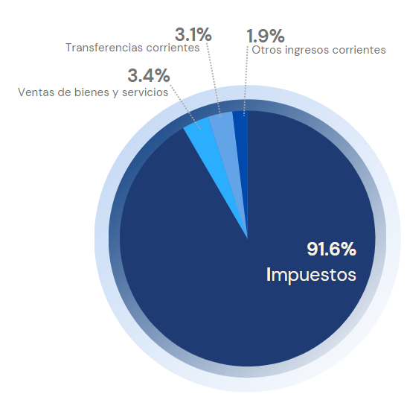

 | Notas: Excluye donaciones.
 | Fuente: Sistema de Información de la Gestión Financiera (SIGEF).

 | Ingresos Corrientes
 | Impuestos | 490,729.1 | 91.6%
 | Ventas de bienes y servicios | 20,047.9 | 3.7%
 | Otros ingresos corrientes | 14,845.6 | 2.8%
 | Rentas de la propiedad | 9,947.7 | 1.9%
 | Total general | 535,570.4 | 100%

Gráfico 15
MINISTERIO DE HACIENDA
DIRECCIÓN GENERAL DE PRESUPUESTO
DIRECCIÓN DE ESTUDIOS ECONÓMICOS Y SEGUIMIENTO FINANCIERO

Gráfico 15. Ingresos del Gobierno Central por Entidad Recaudadora
Enero - Junio 2023 y 2024
Valores en Millones de RD$

Institución | Recaudado 2023 | Estimado 2024 | Recaudado 2024
DGII | 393,020.2 | 442,830.4 | 431,983.8
DGA | 106,786.9 | 113,358.2 | 115,655.8
TN | 24,961.5 | 33,019.5 | 28,353.6

Notas:
1. Excluye donaciones.
2. Se excluyen los RD$15,824.2 millones de recaudación directa de las otras recaudadoras.
Fuente: Sistema de Información de la Gestión Financiera (SIGEF).

Recaudadora | Recacudado 2022 | Estimado 2023 | Recaudado 2023
TN | 25,083.6 | 21,445.6 | 25,903.8
DGII | 335,485.3 | 373,852.4 | 393,018.9
DGA | 111,017.5 | 121,310.0 | 106,593.3
Total | 471,586.5 | 516,608.0 | 525,516.0

Gráfico 16
 | MINISTERIO DE HACIENDA
 | DIRECCIÓN GENERAL DE PRESUPUESTO
 | DIRECCIÓN DE ESTUDIOS ECONÓMICOS Y SEGUIMIENTO FINANCIERO

 |  | Gráfico 16. Distribución del Gasto por Clasificación Económica
 |  | Enero - Junio 2023 y 2024
 |  | Valores en RD$ millones

 |  | Notas: Cifras preliminares.
 |  | Fuente: Elaborado con datos del Sistema de Gestión de la Información Financiera (SIGEF).

 | 2023 | 2024
Gastos corrientes | 520,351.3 | 597,234.0
Gastos de capital | 62,803.2 | 74,188.5

Mapa 1
 | MINISTERIO DE HACIENDA
 | DIRECCIÓN GENERAL DE PRESUPUESTO
 | DIRECCIÓN DE ESTUDIOS ECONÓMICOS Y SEGUIMIENTO FINANCIERO

Independencia
Espaillat
Hermanas Mirabal
Romana
Samaná
Santo Domingo
2,624.0
Distrito Nacional
País | Provincia | Montos
República Dominicana | Distrito Nacional | 2,624.0
República Dominicana | Azua | 1,118.1
República Dominicana | Bahoruco | 389.2
República Dominicana | Barahona | 370.6
República Dominicana | Dajabón | 323.2
República Dominicana | Duarte | 1,746.6
República Dominicana | Elías Piña | 551.9
República Dominicana | El seibo | 384.9
República Dominicana | Espaillat | 544.9
República Dominicana | Independencia | 187.1
República Dominicana | La Altagracia | 960.0
República Dominicana | La Romana | 213.3
República Dominicana | La vega | 624.2
República Dominicana | María Trinidad Sánchez | 925.1
República Dominicana | Monte Cristí | 2,022.1
República Dominicana | Pedernales | 882.2
República Dominicana | Peravia | 562.4
República Dominicana | Puerto Plata | 469.6
De Macorís
República Dominicana | Hermanas Mirabal | 158.1
República Dominicana | Samaná | 468.4
República Dominicana | San Cristobal | 1,265.5
República Dominicana | San Juan | 201.6
República Dominicana | San Pedro de Macorís | 1,076.0
República Dominicana | Sanchez Ramírez | 322.5
República Dominicana | Santiago | 2,769.2
República Dominicana | Santiago Rodríguez | 142.4
República Dominicana | Valverde | 153.7
República Dominicana | Monseñor Nouel | 236.4
República Dominicana | Monte Plata | 498.1
República Dominicana | Hato Mayor | 593.5
República Dominicana | San José de Ocoa | 646.3
República Dominicana | Santo Domingo | 10,833.3

Nota: No incluye la inversión pública multi-provincial, la cual registra un valor de RD$379.5 millones.

Ilustración 1
MINISTERIO DE HACIENDA
DIRECCIÓN GENERAL DE PRESUPUESTO
DIRECCIÓN DE ESTUDIOS ECONÓMICOS Y SEGUIMIENTO FINANCIERO

 |  | Ilustración 1. Instituciones con mayor ejecución de gastos
 |  | Enero - Junio 2024
 |  | Valores en millones de RD$
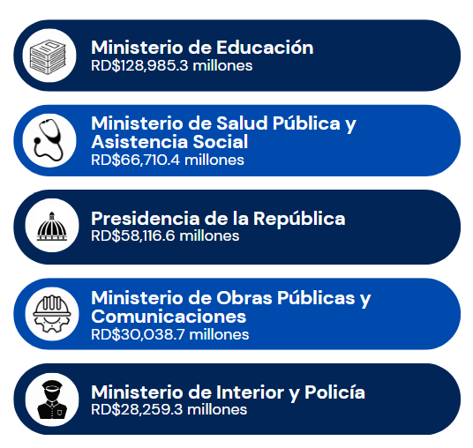

 | Cifras preliminares.
 | Fecha de imputación al 30/06/2024 // fecha de registro al 05/07/2024.
 | Fuente: Sistema de Información de la Gestión Financiera (SIGEF)

Ilustración 2
 |  |  | MINISTERIO DE HACIENDA
 |  |  | DIRECCIÓN GENERAL DE PRESUPUESTO
 |  |  | DIRECCIÓN DE ESTUDIOS ECONÓMICOS Y SEGUIMIENTO FINANCIERO

 |  | Ilustración 2. Distribución del Gasto por Clasificación Funcional (Enero - junio 2024)

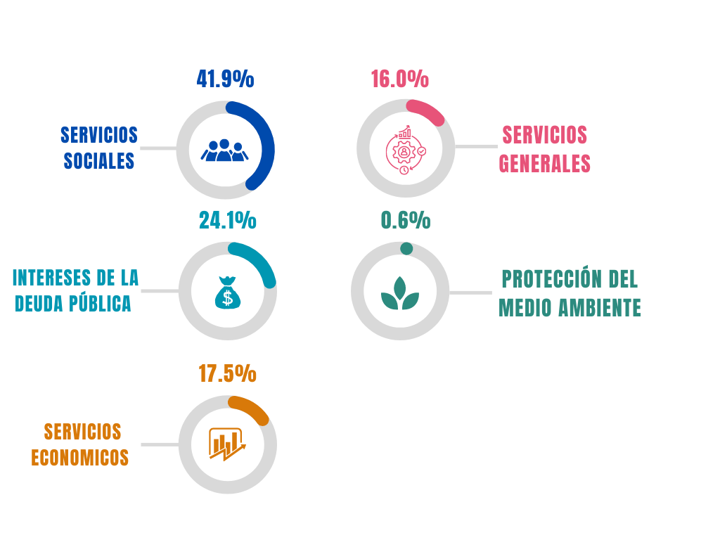
Servicios Sociales | 41.9%
Intereses de la Deuda Pública | 24.1%
Servicios Económicos | 17.5%
Servicios Generales | 16.0%
Protección del Medio Ambiente | 0.6%
Blank | 100.0%

 |  |  | Notas: Cifras preliminares.
 |  |  | 1. Fecha de imputación al 30/06/2024 // Fecha de registro al 05/07/2024
 |  |  | 2. Se utilizó el PIB del Panorama Macroeconómico actualizado al 03 de Junio 2024, elaborado por el Ministerio de Economía Planificación y Desarrollo
 |  |  | Fuente: Sistema de Información de la Gestión Financiera (SIGEF).

Gráfico 17
 | Gráfico 17. Tasa de ejecución según tipo de gastos
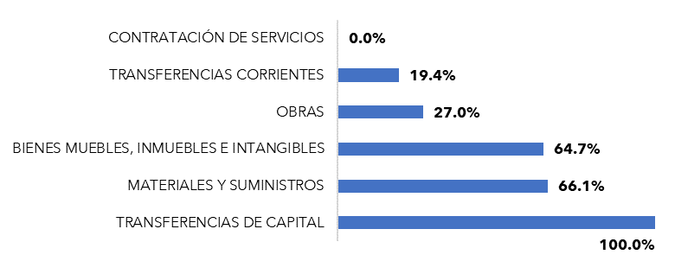

Fuente: Elaborado con datos de transparencia fiscal, al 25 de junio del 2024.

Tabla 22
Tabla 22. Proyecciones preliminares de gastos por clasificación económica
Valores en Millones de RD$

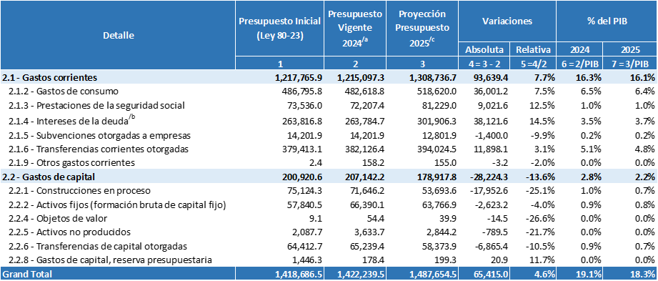

Notas:
a) Presupuesto vigente al 30 de junio de 2024 (fecha de registro al 05 de julio de 2024). El presupuesto vigente corresponde al presupuesto aprobado, referente a la Ley No.80-23 para el periodo fiscal 2023, incluyendo las modificaciones permitidas conforme a lo dispuesto en el Art.48 de la Ley Orgánica de Presupuesto para el Sector Público (Ley No.423-06)
b) Intereses de la deuda estimados a junio 2024, Política Presupuestaria para el ejercicio fiscal 2025
c) Estimaciones preliminares al 26 de junio 2024
PIB para 2025 corresponde a PIB nominal del marco macroeconómico revisado al 3 de junio de 2024
Fuente: Dirección General de Presupuesto

Gráfico 18
 | Gráfico 18. Proyección ratio Deuda-PIB
 | Como % del PIB, gráfico de abanico asimétrico
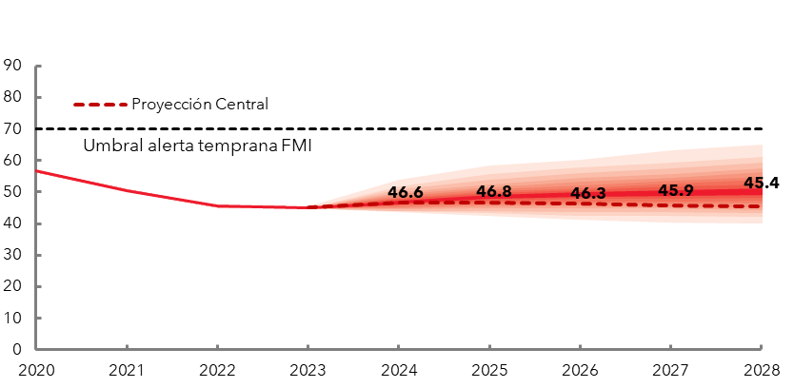

Fuente: Ministerio de Hacienda.

